상품제안서
파버카스텔 보난자 지우개연필 | 상품코드: S02608

 |  |  |  |  |  |  | 02-713-8555 | www.synergygift.co.kr
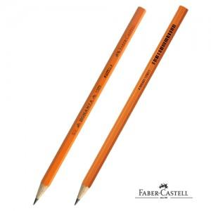

【상세/제작정보】 | <p style="text-align: center;" align="center">​<span style="text-align: center;">12자루​(한묶음) 단위로 주문 가능합니다</span>​</p><p style="text-align: left;" align="left">&nbsp;</p>

【인쇄/포장옵션】 | 실크 / OPP(비닐)

【공급단가】 | 수량 | 1,008~ | 2,004~ | 3,000~ | 5,004~ | 10,008~
*VAT별도 | 단가 | 370원 | 360원 | 350원 | 330원 | 320원

【상품 URL】 | https://www.synergygift.co.kr:443/src/goods_detail.php?gdno=3760

